KR schema
Activteit
Behandeld /vergund in in zaak (1)

heeft geen of meer
ActiviteitEigenschappen
Ruimtelijkobject

Heeft 0 of meer
Object of zaak heeft minimaal 1 of meer

VTH OBJECT
ZAAK

heeft 1 of meer
VTHObjectEigenschappen
heeft geen of meer
Zaakeigenschappen
Heeft 0 of meer

heeft geen of meer
Opslagen en Installaties
heeft geen of meer
Documenten
Heeft 0 of meer
Documenteigenschappen

Hoort bij 0 of 1

heeft geen of meer
Besluiten

Heeft 0 of meerdere
heeft geen of meer
Overtredingen (LHS score)

Gegeven komen uit geen of een Vergunning- of Meldingszaak

Heeft 0 of meer
Heeft geen of meer met de rol ....

Veehouderij

BETROKKENE
Stallen
Heeft één
'Drijver' of
'Verantwoordelijke'

OF
Is een
NIET Natuurlijk Persoon
Is een
Natuurlijk Persoon
Heeft 1 of meer

Diergroepen

LHS Code
LHS score tabel

Gedrag en gevolg samen vormen in principe de LHS score. Maar als er verzwaarde of verzachtende factoren zijn kunnen kan de eindscore afwijken van de individuele score op Gedrag en Gevevolg
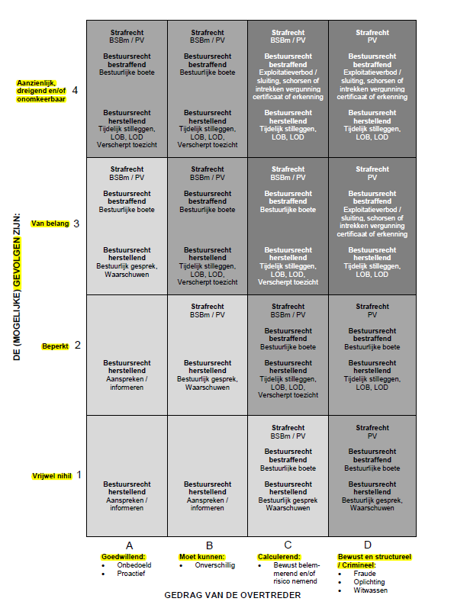
Onderwerp | Code | Omschrijving
LHS score | A1 | Goedwillend, Vrijwel nihil
LHS score | A2 | Goedwillend, Beperkt
LHS score | A3 | Goedwillend, Van belang
LHS score | A4 | Goedwillend, Aanzienenlijk, dreigend en/of onomkeerbaar
LHS score | B1 | Moet kunnen, Vrijwel nihil
LHS score | B2 | Moet kunnen, Beperkt
LHS score | B3 | Moet kunnen, Van belang
LHS score | B4 | Moet kunnen, Aanzienenlijk, dreigend en/of onomkeerbaar
LHS score | C1 | Calculerend, Vrijwel nihil
LHS score | C2 | Calculerend, Beperkt
LHS score | C3 | Calculerend, Van belang
LHS score | C4 | Calculerend, Aanzienenlijk, dreigend en/of onomkeerbaar
LHS score | D1 | Bewust en structureel/crimimeel, Vrijwel nihil
LHS score | D2 | Bewust en structureel/crimimeel, Beperkt
LHS score | D3 | Bewust en structureel/crimimeel, Van belang
LHS score | D4 | Bewust en structureel/crimimeel, Aanzienenlijk, dreigend en/of onomkeerbaar
LHS score | 0 | N.V.T bevinding is geen overtreding
Gedrag | A | Goedwillend
Gedrag | B | Moet kunnen
Gedrag | C | Calculerend
Gedrag | D | Bewust en structureel/crimimeel
Gedrag | 0 | N.V.T bevinding is geen overtreding
Gevolg | 1 | Vrijwel nihil
Gevolg | 2 | Beperkt
Gevolg | 3 | Van belang
Gevolg | 4 | Aanzienenlijk, dreigend en/of onomkeerbaar
Gevolg | 0 | N.V.T bevinding is geen overtreding

RIS_NAL
Risico en Naleefmatrix

Eén van de uitgangspunten van de nalevingsstrategie van de Gelderse bestuursorganen en omgevingsdiensten is de risicogerichte benadering. Voor het toezicht betekent dit het risico in prioriteitscategorieën in relatie tot de naleving wordt gebracht. Per vak kan dan de toezichtfrequentie worden ingevuld. Het voorbeeld van de controlefrequentiematrix staat hieronder.

Risico en naleefgedrag
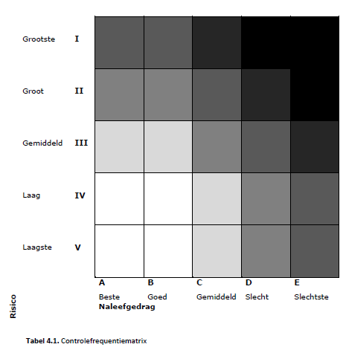
Risico
Nr | Code | Omschrijving
1 | V | Laagste
2 | IV | Laag
3 | III | Gemiddeld
4 | II | Groot
5 | I | Grootste

Naleefgedrag
Nr | Code | Omschrijving
1 | A | Beste
2 | B | Goed
3 | C | Gemiddeld
4 | D | Slecht
5 | E | Slechtste

